交易
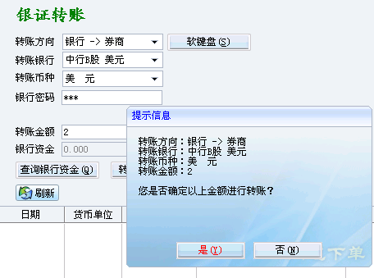
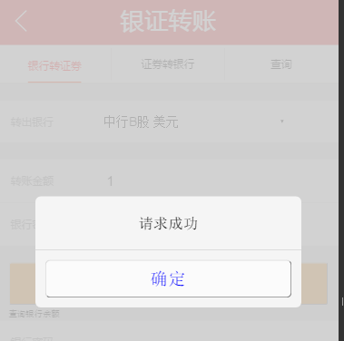
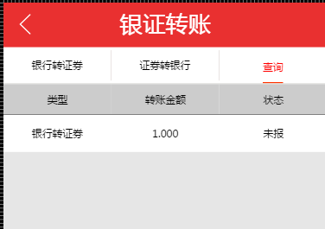
项目名称 （subject） | 测试功能点 （test name） | 测试目的/功能描述 （Description） | 测试步骤 （Step Name(Design steps)） | 操作步骤 （Description(Design steps)） | 预期结果 （Expected Result(Design ） | 测试类型 | 测试结果 | 对应BugID
交易功能 | 手机验证 | 只需要验证一次，下次登录后不在验证 | 点击交易导航条，跳转到手机验证页面 | 点击交易导航条，跳转到手机验证页面，输入11位手机号码，目前取123456作为验证码【此项功能，还未完善】 | 界面正常，手机验证以后，下次不再需要登录。 | 自测
交易功能 | 交易中心登录页面 | 交易登录 | 登录常用方式【先只支持通讯密码登录】 | 输入账号密码和通讯密码 点击登录【账号：20004814 密码：112233 通讯密码：112233】；再提供一组登录账号和密码：【35517 112233 112233】，登录成功以后180分钟之内不再需要登录 | 界面显示正常，基本功能正常 | 自测

交易功能 | 买入操作 | 操作步骤如下 | 左边图样来自H5,右边是管理端比照
 | 买入海信电器（用例1） |  |  |  | 1.界面显示正常 2.基本功能正常
 | 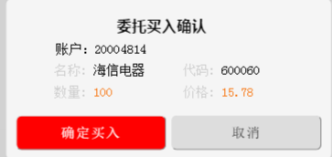 |  | 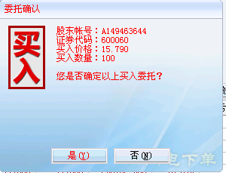 |  | 1.界面显示正常 2.基本功能正常
 | 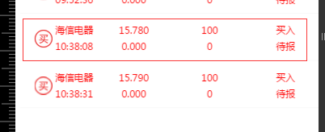 |  |  |  | 正常

 | 买入海信电器（用例2）

 |  |  |  |  | 正常

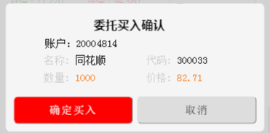
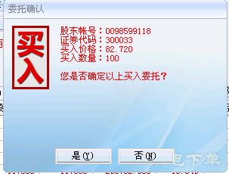

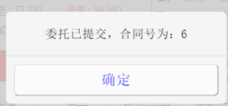
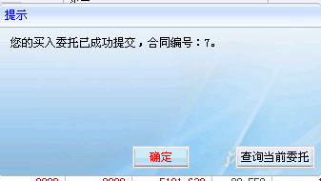

 |  |  |  |  | 正常

 | 买入华电B股（用例3）

 |  |  |  |  | 正常

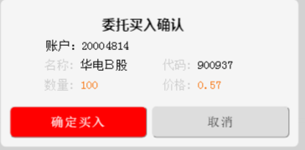
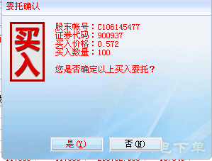

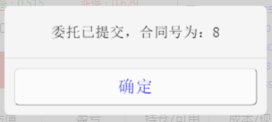
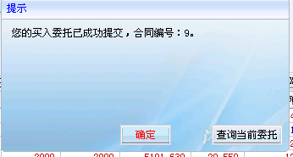

 |  |  |  |  | 正常

 |  |  |  |  | 正常

 | 买入华电B股（用例4）

 |  |  |  |  | 正常
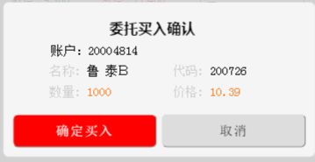
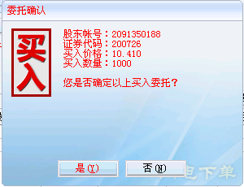

 |  |  |  |  | 正常

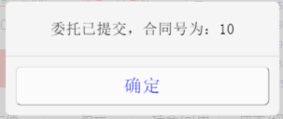
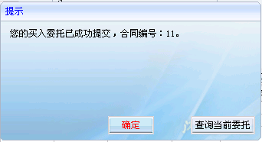

 |  |  |  |  | 正常

交易功能 | 买入操作 | 操作步骤如下
 | 卖出首创股份（用例1）

 |  |  |  |  | 正常

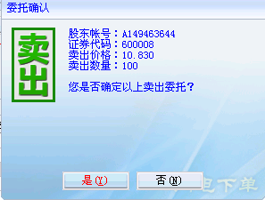
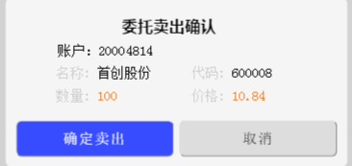

 |  |  |  |  | 正常

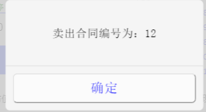

 | 卖出龙平高科（用例2）

 |  |  |  |  | 正常

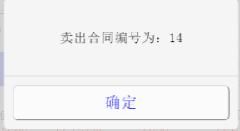
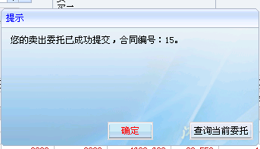

 |  |  |  |  | 正常

 | 卖出华电B股（用例3）

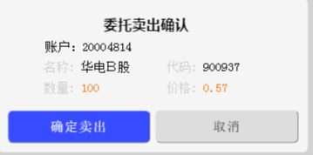
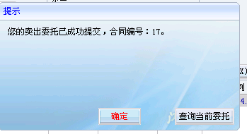

 |  |  |  |  | 正常

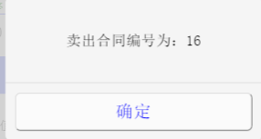

 |  |  |  |  | 正常
交易功能 | 撤单操作 | 操作步骤如下 | 左边图样来自H5,右边是管理端比照

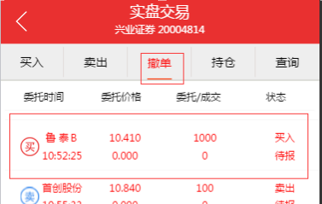

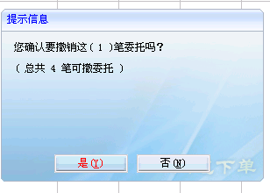
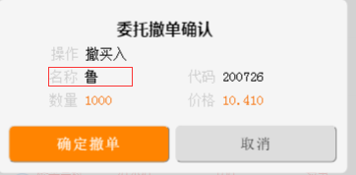

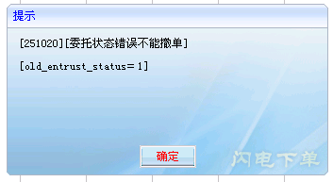

交易功能 | 当日委托 | 操作步骤如下 | 左边图样来自H5,右边是管理端比照

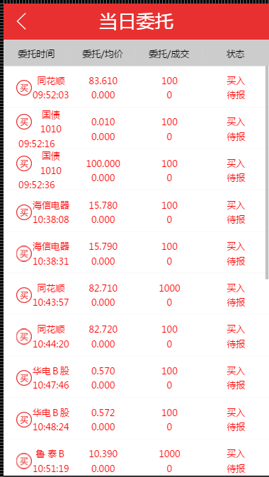

 |  |  |  |  | 正常

交易功能 | 当日成交 | 操作步骤如下 | 左边图样来自H5,右边是管理端比照


 |  |  |  |  | 正常

交易功能 | 持仓 | 操作步骤如下 | 左边图样来自H5,右边是管理端比照 | （实时变动，持仓种的股票放在一起）
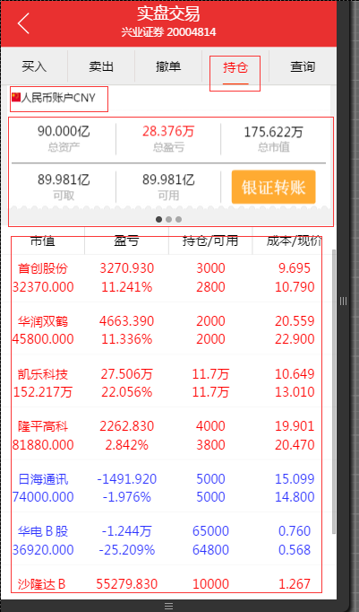
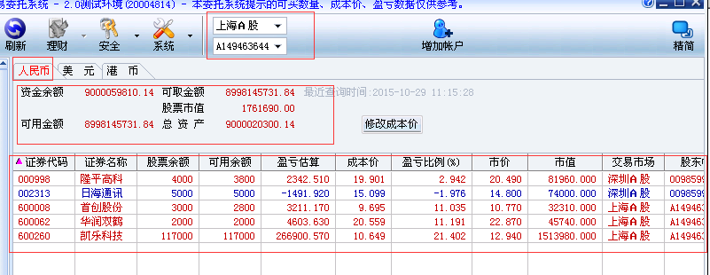

 | 持仓中，除去总盈亏 是计算得来（计算方式见附件），其他的都是取自数据库中。

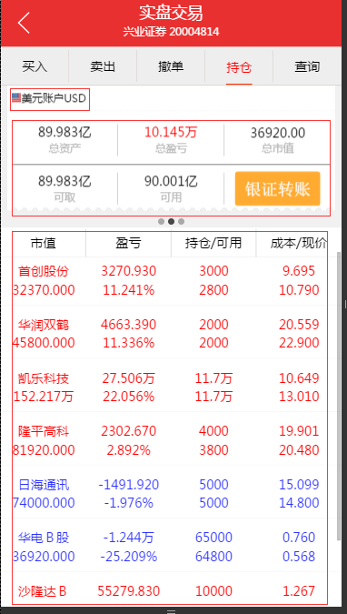


 |  |  |  |  | 正常

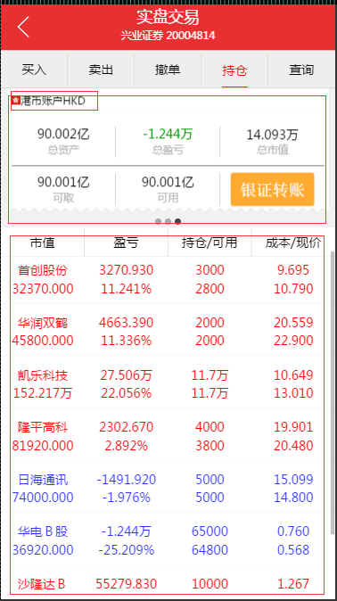


 |  |  |  |  | 正常

交易功能 | 银证转账 | 操作步骤如下 | 左边图样来自H5,右边是管理端比照 | （实时变动，持仓种的股票放在一起）
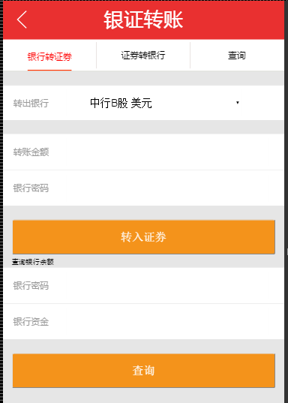
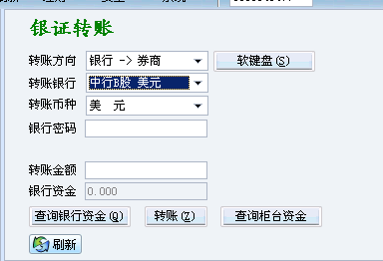

 |  |  |  |  | 正常

